ギフトカードエクセル入力申込書（一般）
黄色い枠は手入力でお願いします。
料金は自動計算されます。
💬（ふきだし）・カラー印刷されませんのでそのまま印刷してください。
一番初めにプルダウンよりお選び下さい。
「ＶＪＡギフトカード」「ＵＣギフトカード」「ジェフグルメカード」
※その後のお申し込み内容が入力できません。
＜一般のお客様専用＞
ギフトカード購入申込書
※ 申込みの際は、必ずＨＰに記載されている｢注意事項」をお読みください｡
静岡ユニオントラベル行 ＦＡＸ ０５４-２０３-６８７８
ギフトカード種類 | 初めにお選び下さい |  |  |  | VJA・ＵＣは1000円・5000円券の２種類_ジェフは500円券１種類
日付を入力しますと、曜日は自動的に変わります。（○/○で入力）
お申込日 |  |  |  |  | 土曜日
お客様名 |  |  |  |  |  |  |  | ご担当者

都道府県名は、プルダウンよりお選び下さい。
お申し込み内容
① 内訳の金額を「プルダウン」よりお選び下さい
ＶＪＡ ⇒ 1,000円券 or 5,000円券
ＵＣ ⇒ 1,000円券 or 5,000円券
ジェフグルメカード ⇒ 500円券
② 枚数を入力してください
③ セット数を入力してください
④ ケースをお選び下さい。
（詳細は下記Sheet「カードケース種類 ご利用手引き」ご覧ください）
※送料、合計金額は自動計算されます。
ご住所 （送付先） | 〒
 | 都道府県名
電話番号 |  |  |  |  |  | Ｆ Ａ Ｘ
お 申 込 内 容 | 内 訳 |  |  |  |  |  |  | セット数 | 金 額
 | 1000 | 円券 | × | 枚 | 0円 | １セット金額 |  |  | 0円
 |  | 円券 | × | 枚 | 0円 | 0 | 円
 |  | 円券 | × | 枚 | 0円 |  |  | セット | ケースを選んでください
 |  | 円券 | × | 枚 | 0円 | １セット金額 |  |  | 0円
 |  | 円券 | × | 枚 | 0円 | 0 | 円
 |  | 円券 | × | 枚 | 0円 |  |  | セット | ケースを選んでください
 |  | 円券 | × | 枚 | 0円 | １セット金額 |  |  | 0円
 |  | 円券 | × | 枚 | 0円 | 0 | 円
 |  | 円券 | × | 枚 | 0円 |  |  | セット | ケースを選んでください
①「プルダウン」より「のし」をお選び下さい。
一般的には「外のし」が多いです。
のし代は無料です。
無地のしは、商品と一緒にお送りします。（のし掛けはしてありません）
②「のし」ご希望の方は、名入れをお選び下さい。
記念品 / 株式会社○○ ○○支店 など
複数の場合は、下記Sheet「のし名入れ」利用してください。
 |  |  |  |  | 送料 |  |  | 合 計 | 0円
の し | プルダウンよりお選び下さい
 | 名 入 れ |  | 上 |  |  | 下

 |  |  | （例） 御 礼 / ㈱静岡ユニオンﾄラベル
備 考
納品希望日 | 希望日 |  |  | までに納品（基本は、準備出来次第での発送になります）

①納品希望日を入力してください。（○/○で入力）
②「プルダウン」より日付指定などをお選び下さい。
送料について
下記Sheet "送料について” をご確認下さい。 |  |  |  |  |  |  |  |  | 【改訂版】2025年8月

弊社記入欄 |  |  |  |  |  |  |  |  | 年 月 日
上記の申込みを確認いたしました。 |  |  |  |  |  | 発送日 |  |  | 受領者
 |  |  |  |  |  | 到着予定日
㈱静岡ユニオントラベル 〒422-8067 静岡県静岡市駿河区南町11番22号
TEL：054-203-6877 FAX：054-203-6878 営業時間 平日9:00～17:00

カードケース種類 ご利用手引きについて
ＶＪＡギフトカード（ケースタイプ 3種類） | ＵＣギフトカード（ケースタイプ 2種類） | ジェフグルメカード（ケースタイプ 1種類）
ご利用手引きが同梱されます。 | ご利用手引き発行は終了になりました。 | ご利用手引きが同梱されます。
 | ＵＣギフトカードＨＰにてご案内に変わりました。

紙ケース 目安 1,000円～5,000円 | 紙ケース 目安 1,000円～5,000円 | 封筒型パッケージ
サイズ（包装後）Ｄ18.1㎝ Ｗ9.6㎝ | サイズ（包装後）Ｄ19.1㎝ Ｗ11.1㎝ | サイズ（包装後）Ｄ17.5㎝ Ｗ9.5㎝
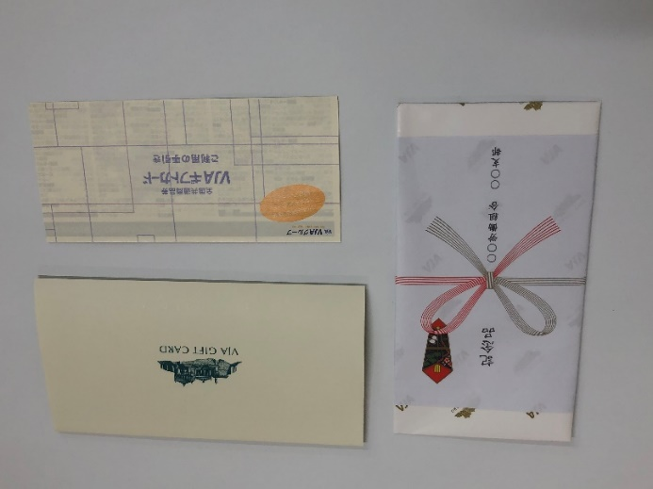 | 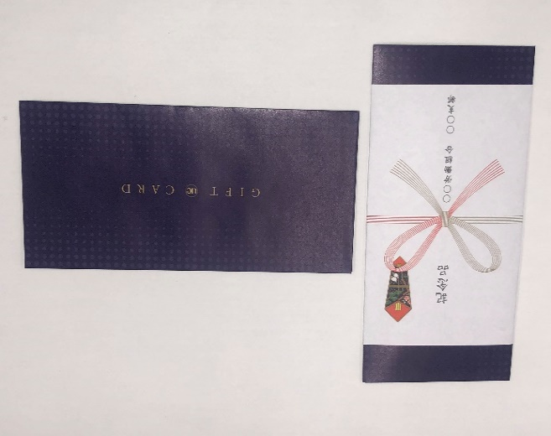 | 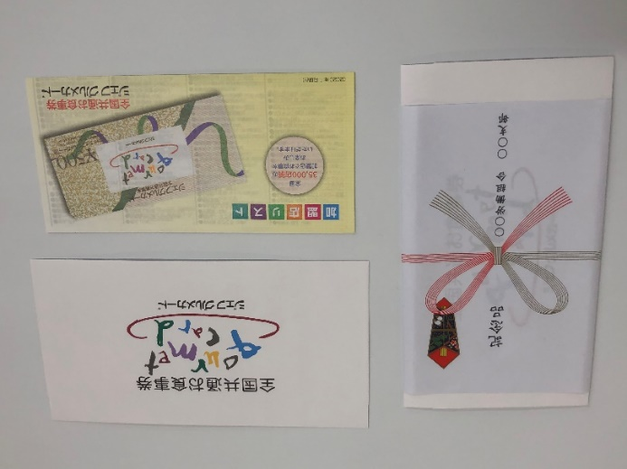

紙箱（9ｍｍ） 目安 3,000円～10,000円 | 紙箱 目安 5,000円～ ギフト券100枚程度
サイズ（包装後）Ｄ16.9㎝ Ｗ8.5㎝ Ｈ1.0㎝ | サイズ（包装後）Ｄ17.2㎝ Ｗ8.8㎝ Ｈ1.8㎝
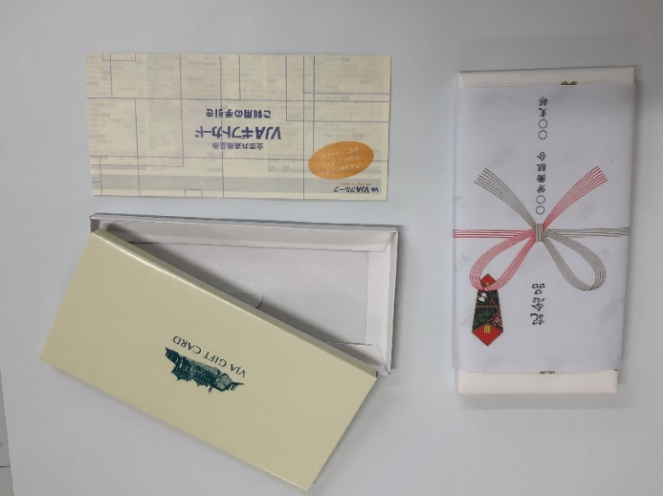 | 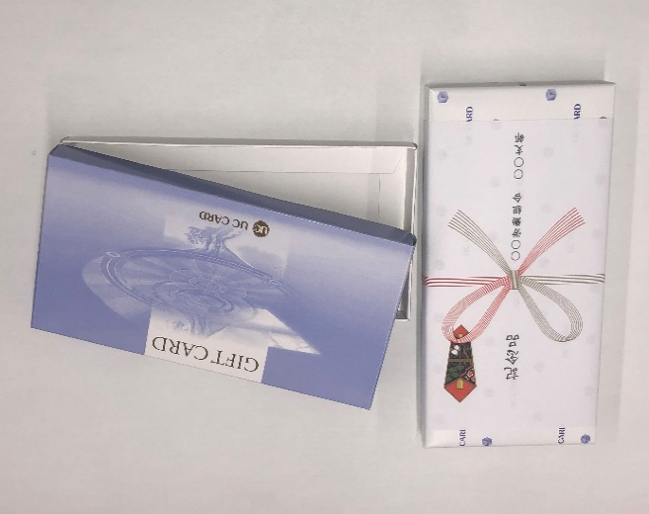
※箱の厚みが9㎜ | ※ＵＣギフトカードの箱は1種類になります。（15㎜）

紙箱（15ｍｍ） 目安 5,000円～ ギフト券100枚程度
サイズ（包装後）Ｄ16.9㎝ Ｗ8.5㎝ Ｈ1.8㎝
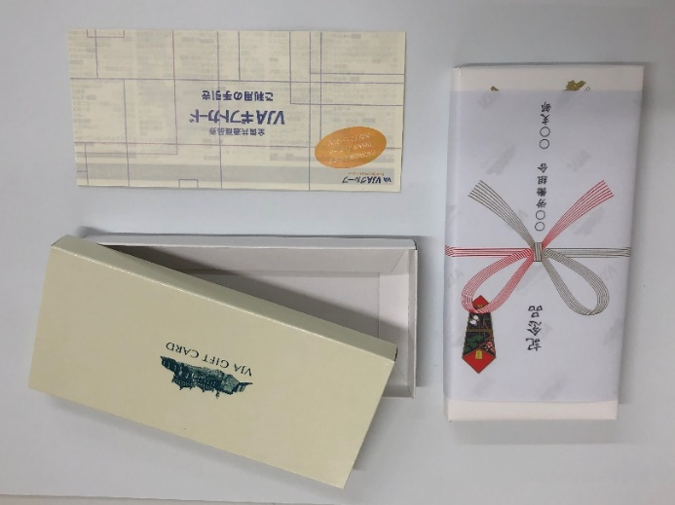
※箱の厚みが15㎜

券種
ＶＪＡギフトカード（券種２種類） | ＵＣギフトカード（券種２種類） | ジェフグルメカード（券種１種類）
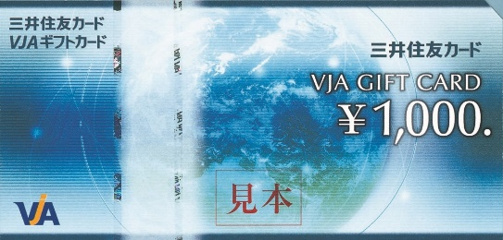 １０００円券 | 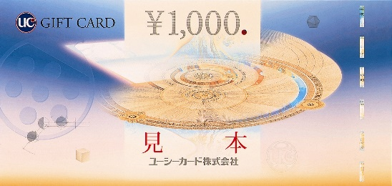 １０００円券 | 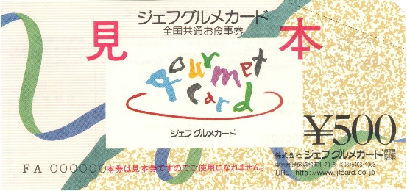 ５００円券
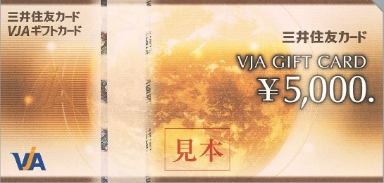 ５０００円券 | 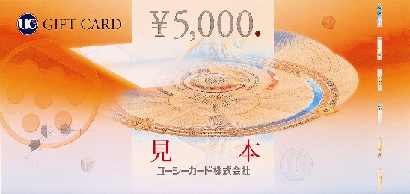 ５０００円券

のし名入れ
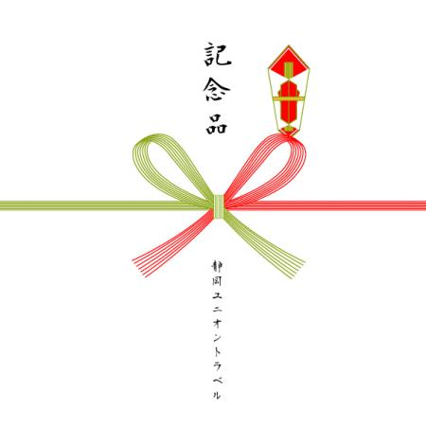
＜のし名入れ＞
申込書と一緒にＦＡＸをしてください。
Ｆ Ａ Ｘ ０５４－２０３－６８７７

のし（上）が、順位の場合、数字が漢数字になります。
（例） １位 → 一位
１８位 → 十八位

 | 金額 | のし（上） | のし（下）
（記入例） | 10,000円 | 記念品 | 静岡ユニオントラベル
1
2
3
4
5
6
7
8
9
10
11
12
13
14
15
16
17
18
19
20

